界面&功能
界面相关 |  |  |  |  | 功能规则
 | 功能入口
 | 主界面点击【门派】按钮打开。

 | 门派大厅界面
4
1
3
2

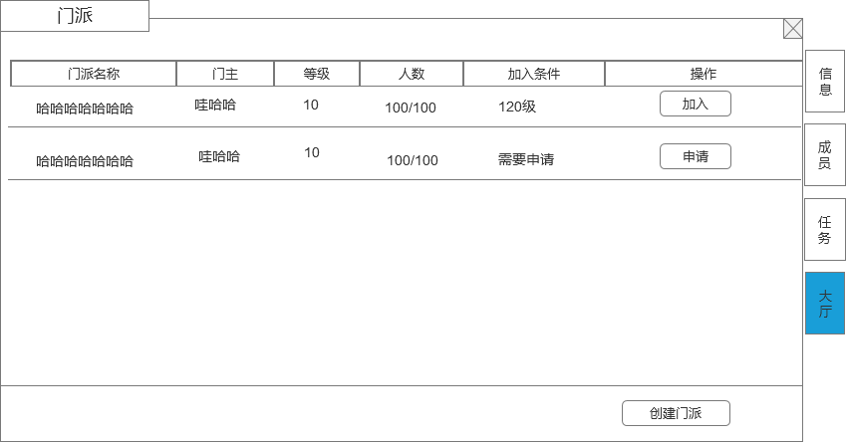
 |  | 1 | 主界面 |  | 1 | 主界面
 |  |  | ▶ | 包含通用框体和关闭按钮。 |  | ▶ | 主界面点击【门派】按钮打开门派界面。
 |  | 2 | 页签栏
 |  |  | ▶ | 页签栏，需要有选中状态，选中状态明显，没有门派时，右边页签不显示 | 2 | 页签栏
 |  |  |  |  |  | ▶ | 一级页签有多个，有选中状态。
 |  | 3 | 显示门派列表 |  |  | ▶ | 没有门派时，右边页签不显示
 |  |  | ▶ | 显示门派名字（门派名字至少8个字）、门派等级、门派当前人数/门派人数上限、会长名字、操作界面按钮，加入条件 | 3 | 门派列表
 |  |  | ▶ | 具体列表显示的行数根据效果放几条即可，列表可上下滑动 |  | ▶ | 根据门派等级进行排序，门派等级高的排在前面
 |  | 4 | 申请加入按钮 |  |  | ▶ | 门派等级相同，则人数多的排前面
 |  | 5 | 创建门派按钮 |  |  | ▶ | 显示门派名字（门派名字至少8个字）、门派等级、门派当前人数/门派人数上限、会长名字、操作界面按钮，加入条件
 |  |  | ▶ | 点击打开创建门派弹窗界面 | 4 | 申请加入
 |  |  |  | 有门派时创建门派按钮不显示 |  | ▶ | 选择列表中的门派，点击申请即开始向该门派提出申请加入门派的请求。
 |  |  |  |  |  | ▶ | 如果不符合该门派条件，则提示“您不符合该门派的申请条件，申请失败！”
 |  |  |  |  |  | ▶ | 如果门派加入条件设置的自动加入，则符合条件的申请直接加入门派，刷新界面。
 |  |  |  |  |  | ▶ | 如果门派需要手动审核，则需要审核后加入门派，申请的门派的申请加入按钮变为已申请。
 |  |  |  |  |  | ▶ | 审核通过后，如果申请的玩家在线，则提示玩家“恭喜您加入XXX门派”，否则则在打开门派时提示。
 |  |  |  |  |  | ▶ | 审核如果不通过，不提示玩家，玩家打开门派界面，已申请的按钮变为申请加入按钮。
 |  |  |  |  |  | ▶ | 如果玩家已经有门派，点击申请加入，则提示“您已经有门派，无法再加入其他门派”
 |  |  |  |  | 5 | 创建门派
4
 |  |  |  |  |  | ▶ | 点击弹出创建门派弹窗界面
 |  |  |  |  |  | ▶ | 如果玩家已经有门派，点击申请加入，则提示“您已经有门派，无法再加入其他门派”

1
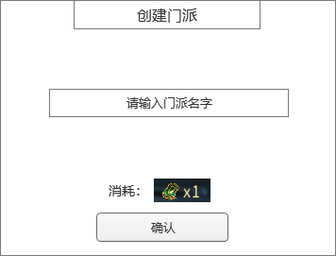
 | 创建门派弹窗
 |  | 1 | 创建门派弹窗 |  | 1 | 创建门派弹窗
 |  |  | ▶ | 包含框体，关闭按钮和确认按钮 |  | ▶ | 输入名字（屏蔽字）后点击确认即可创建门派，如果名字有屏蔽字或者重复名字，则创建失败。
 |  | 2 | 门派名字输入框 |  |  | ▶ | 创建门派需要有条件，条件可配置
 |  | 3 | 创建门派的消耗 |  |  | ▶ | 创建门派需要消耗道具，道具可配置
2
 |  |  |  |  |  | ▶ | 满足所有条件后，创建门派成功
 |  |  |  |  |  | ▶ | 以上条件有任意一条件不满足，则根据哪个条件不满足做不同提示：
 |  |  |  |  |  |  | 名字不满足，则提示“门派名字不满足要求，创建门派失败”
 |  |  |  |  |  |  | 门派条件不满足，则提示“创建门派要求不满足，创建门派失败”
 |  |  |  |  |  |  | 门派道具不满足，则提示“创建门派需要XXX物品”
3

 | 门派主界面（门派信息界面）

1
4

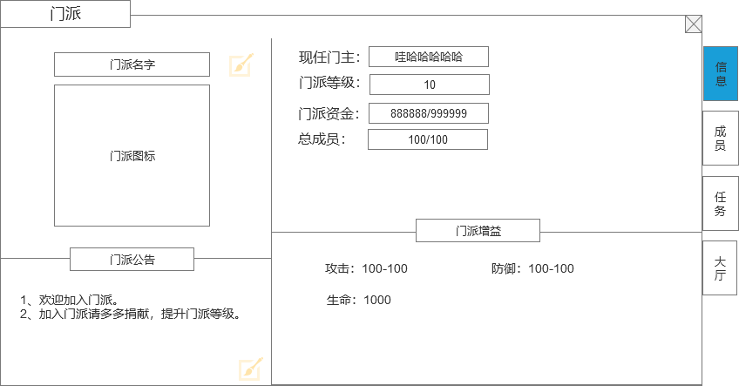
 |  | 1 | 门派主体界面和标题 |  | 1 | 显示门派信息
 |  | 2 | 门派名字和门派图标 |  |  | ▶ | 玩家打开门派，默认选择门派信息页签界面
 |  |  | 门派名字后面有修改的图标 |  | 2 | 门派名字和门派图标
 |  | 3 | 门派公告 |  |  | ▶ | 显示玩家当前的门派名字。
2
 |  |  | ▶ | 点击右下角输入按钮后弹出输入框，可编辑宣言文字 |  | ▶ | 门派图标用一个默认的图标
 |  | 4 | 门派详细信息 |  | 3 | 门派公告
 |  |  | ▶ | 显示门派会长、门派等级、门派成员、资金信息 |  | ▶ | 有一个默认的门派公告，可以配置
 |  | 5 | 门派增益信息 |  |  | ▶ | 会长可以修改门派公告，点击右下角修改按钮进行修改
 |  |  | ▶ | 显示加入门派增加的属性 | 4 | 门派详细信息
 |  |  |  |  |  | ▶ | 显示会长、等级、成员、资金信息
 |  |  |  |  |  |  | 现任会长： | 现在门派拥有者
 |  |  |  |  |  |  | 门派等级： | 门派当前的等级
 |  |  |  |  |  |  | 总成员： | 显示当前的门派成员数量/当前门派等级成员数量上限
 |  |  |  |  |  |  | 门派资金： | 门派升级的货币资源（当前拥有量）/升级需要的数量（满级后不显示升级需要的数量）
 |  |  |  |  | 5 | 门派增益信息
 |  |  |  |  |  | ▶ | 显示加入门派增加的属性
 |  |  |  |  |  | ▶ | 具体属性根据门派等级加成不同属性，属性可配置
3
5
 |  |  |  |  | 6 | 门派职位
 |  |  |  |  |  | ▶ | 直接用原来的职位规则即可

 | 门派成员界面
1

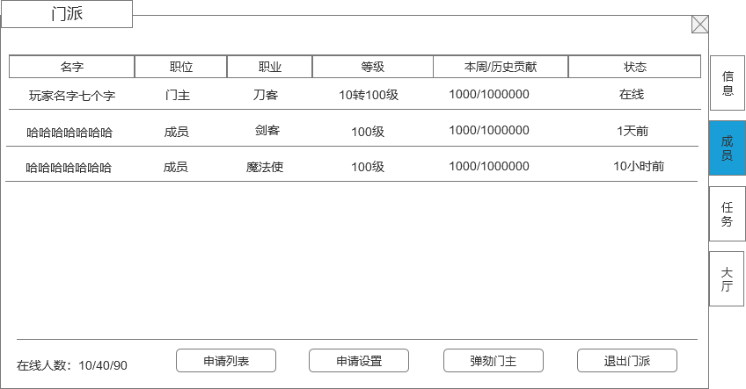
 |  | 1 | 成员列表 |  | 1 | 成员信息
 |  |  | ▶ | 包含成员信息：成员名字（不超过8个字）、职业、职位、等级、本周/历史贡献、最近登录状态。 |  | ▶ | 成员信息内容：
 |  |  | ▶ | 点击成员列表，会弹出成员信息界面弹窗 |  |  | 成员名字：
 |  |  | ▶ | 成员列表排序： |  |  | 职位： | 显示成员的职位信息
 |  |  |  | 1、在线的上面，不在线的在下面 |  |  | 职业： | 显示成员的职业
 |  |  |  | 2、职位高的在前面，职位低的在下面 |  |  | 等级： | 显示成员的当前等级，显示转生等级和等级
 |  |  |  | 3、历史贡献高的在前面 |  |  | 贡献： | 显示成员的本周/历史贡献
 |  | 2 | 在线人数 |  |  |  | 登录状态： | 显示成员的登录状态，根据时间分别显示为：在线、X小时前（1天之内），X天前（1天之上，比如2天10小时，显示2天前）
 |  |  | ▶ | 显示在线人数/当前门派人数/门派人数上限 | 2 | 在线人数
 |  | 3 | 申请列表按钮 |  |  | ▶ | 显示在线人数/当前门派人数/门派人数上限
 |  |  | ▶ | 点击打开申请列表弹窗 | 3 | 申请列表按钮
 |  | 4 | 申请设置按钮 |  |  | ▶ | 点击打开申请列表弹窗
 |  |  | ▶ | 点击打开申请设置弹窗 | 4 | 申请设置按钮
 |  | 5 | 弹劾会长按钮 |  |  | ▶ | 点击打开申请设置弹窗
 |  | 6 | 退出门派按钮 |  | 5 | 弹劾会长
 |  |  |  |  |  | ▶ | 只有有弹劾权限的成员才显示此按钮（权限用原来的机制）
 |  |  |  |  |  | ▶ | 点击后弹出二次弹窗
 |  |  |  |  |  | ▶ | 弹劾机制沿用原来的机制
2
3
4
 |  |  |  |  | 6 | 退出门派按钮
5
6
 |  |  |  |  |  | ▶ | 点击弹出二次确认框，文本信息“是否确认退出当前门派，退出门派2小时后才可加入新门派！”
 |  |  |  |  |  | ▶ | 退出门派后2小时后才可加入新门派。
 |  |  |  |  |  | ▶ | 退出门派后贡献保留。
 |  |  |  |  |  | ▶ | 如果是会长退出门派，按钮显示是解散门派，点击按钮则门派会直接解散，解散门派需要弹二次弹窗“是否解散门派？”
 |  |  |  |  | 7 | 红点规则
 |  |  |  |  |  | ▶ | 申请列表有申请时，申请列表按钮上显示红点，只有显示申请列表按钮权限的才会显示这个红点
 |  |  |  |  |  | ▶ | 申请列表按钮上有红点时，外面门派按钮上也显示红点

 | 玩家信息界面

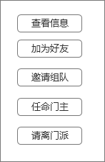
 |  | 1 |  |  | 1 | 显示列表框
 |  |  |  |  |  | ▶ | 列表里的按钮可以根据玩家职位会做变动
 |  |  |  |  |  | ▶ | 框会根据按钮数量自适应变长
 |  |  |  |  | 2 | 申请列表按钮
 |  |  |  |  |  | ▶ | 查看信息：点击弹出玩家信息通用界面
 |  |  |  |  |  | ▶ | 加为好友：点击发送加好友请求
 |  |  |  |  |  | ▶ | 邀请组队：点击发送组队邀请
 |  |  |  |  |  | ▶ | 任命职务：只有有职位的玩家才会显示
 |  |  |  |  |  |  | 转让会长
 |  |  |  |  |  |  | ▶ | 只有会长才有此选项
 |  |  |  |  |  |  | ▶ | 点击后弹出二次弹窗，提示“是否把会长转让给XX”
 |  |  |  |  |  |  | ▶ | 如果转让的玩家不在线，则转让失败，提示“对方不在线，无法转让会长”
 |  |  |  |  |  |  | ▶ | 如果转让的玩家不在线，则转让失败，提示”对方不在线，无法转让会长“
 |  |  |  |  |  |  | ▶ | 转让会长成功后，对方成为会长，自己降为普通成员。
 |  |  |  |  |  |  | 任命副会长
 |  |  |  |  |  |  | ▶ | 只有会长才有此选项
 |  |  |  |  |  |  | ▶ | 按钮上会显示职位剩余情况
 |  |  |  |  |  |  | ▶ | 点击确认后，对方成为副会长
 |  |  |  |  |  |  | ▶ | 如果职位剩余数量不足，则不能任命

 |  |  |  |  |  |  | 降为普通成员
 |  |  |  |  |  |  | ▶ | 把有职位的玩家降为普通成员

 |  |  |  |  |  | ▶ | 请离门派：只有有踢人权限的玩家才会显示此操作按钮
 |  |  |  |  |  |  | 点击请离后，弹出二次确认框，文本“是否把XXX请离门派”

 | 申请列表弹窗界面

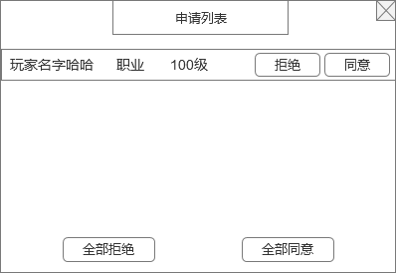
 |  | 1 | 玩家列表 |  | 1 | 申请列表
 |  |  | ▶ | 会显示所有申请加入门派的玩家信息，包含玩家名字和等级 |  | ▶ | 只有有权限审批的玩家才显示此按钮
 |  |  | ▶ | 有同意和拒绝选项按钮 |  | ▶ | 点击同意，则批准申请的玩家加入门派，加入的玩家默认职位是普通成员，同时在申请列表离清除掉此数据
 |  |  |  |  |  |  | 如果门派人数已达上限，则提示“门派人数已达上限，请升级门派等级增加人数上限”
 |  | 2 | 全部同意/拒绝 按钮 |  |  | ▶ | 点击拒绝，则拒绝此玩家加入门派，同时在申请列表离清除掉此数据
 |  |  |  |  | 2 | 全部同意/拒绝 按钮
 |  |  |  |  |  | ▶ | 全部同意，对申请列表的所有信息做同意处理。
 |  |  |  |  |  |  | 如果门派人数要达上限，则根据顺序同意加入人数，到达满员后不再继续做同意处理，停止并提示门派人数已满的提示。
 |  |  |  |  |  | ▶ | 全部拒绝，对申请列表的所有信息做拒绝处理。

 | 申请设置弹窗界面

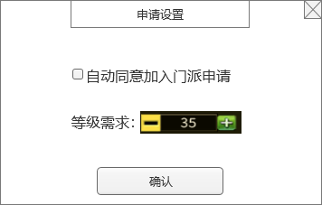
1
 |  | 1 | 自动同意 |  | 1 | 申请设置
 |  |  | ▶ | 勾选框和文字描述 |  | ▶ | 只有有权限设置的玩家才显示此按钮
 |  |  |  |  | 2 | 自动同意勾选
 |  | 2 | 等级需求选项 |  |  | ▶ | 勾选自动同意后，玩家达到设置的条件申请加入门派后，自动同意加入门派
2
 |  |  | ▶ | 文字描述和加减操作按钮 | 3 | 等级需求
 |  |  | ▶ | 点击中间数字可打开文字输入框 |  | ▶ | 可以设置加入门派的等级限制条件
 |  |  |  |  |  | ▶ | 设置的等级不可超过等级上限

 | 门派捐献界面

1
2
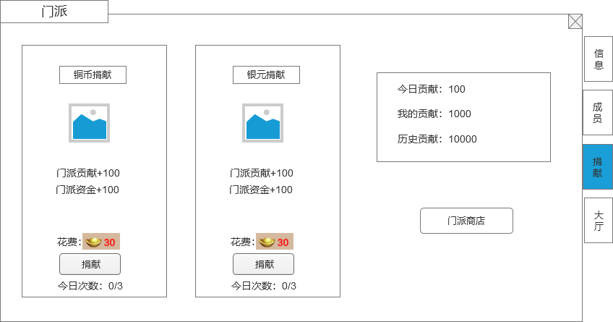
 |  | 1 | 捐献详情 |  | 1 | 捐献详情
 |  |  | ▶ | 根据货币，分为2种捐献 |  | ▶ | 显示货币背景，捐献后加的贡献值和建设值，消耗道具ICON和数量，捐献按钮。
 |  |  | ▶ | 显示背景图画，消耗道具ICON，捐献按钮，框体 |  | ▶ | 捐献每日有次数限制，每日次数刷新。
 |  | 2 | 显示玩家的贡献信息 |  |  | ▶ | 捐献次数用完后按钮变为置灰状态，不可点击。
 |  |  | ▶ | 显示玩家自己的今日贡献，当前贡献和历史贡献。 |  | ▶ | 红点规则：有捐献次数，且货币足够，则在捐献按钮上显示红点，捐钱页签上增加红点，外面门派按钮上增加红点。
 |  | 3 | 门派商店按钮
 |  |  | ▶ | 点击打开通用商店界面的门派商店页签。 | 2 | 贡献信息
 |  |  |  |  |  | ▶ | 今日贡献：记录玩家当天获得的贡献，每天0天重置。
 |  |  |  |  |  | ▶ | 当前贡献：记录玩家当前的贡献值，点捐献或者切换界面时需要刷新。
 |  |  |  |  |  | ▶ | 历史贡献：记录玩家进入该帮会后获得的总贡献，玩家离开帮会加入其他帮会则清空历史贡献。
 |  |  |  |  | 3 | 门派商店按钮
 |  |  |  |  |  | ▶ | 点击打开通用商店界面的门派商店页签。

2

 | 门派任务界面

1

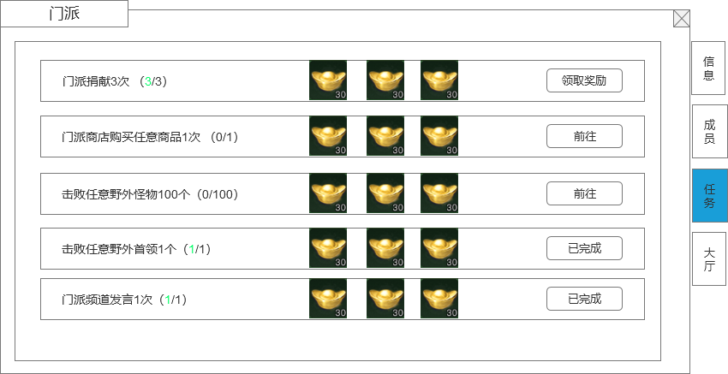
 |  | 1 | 任务列表 |  | 1 | 任务列表
 |  |  | ▶ | 任务描述： |  | ▶ | 任务描述：
 |  |  |  | 显示描述文本，任务进度，任务进度数字有颜色变化 |  |  | 显示描述文本，任务进度，任务进度数字有颜色变化
 |  |  | ▶ | 任务奖励： |  | ▶ | 任务奖励：
 |  |  |  | 显示奖励图标和数量 |  |  | 显示奖励图标和数量
 |  |  | ▶ | 状态按钮 |  | ▶ | 状态按钮
 |  |  |  | 任务未完成时，显示前往按钮 |  |  | 任务未完成时，显示前往按钮
 |  |  |  | 任务完成未领取奖励时，显示领取奖励按钮 |  |  | 任务完成未领取奖励时，显示领取奖励按钮
 |  |  |  | 任务完成且领取了奖励，显示已完成标签 |  |  | 任务完成且领取了奖励，显示已完成标签
 |  |  |  |  | 2 | 任务列表排序
 |  |  |  |  |  | ▶ | 默认按照策划配置的任务ID排序即可

 |  |  |  |  | 3 | 任务刷新
 |  |  |  |  |  | ▶ | 每天0点刷新任务
 |  |  |  |  |  | ▶ | 如果玩家完成了任务没有领取奖励，也直接刷新任务，奖励视为放弃。

